Cambios contenido
PLAN DE EJECUCIÓN Y MONITOREO DEL PROGRAMA DE TRANSPARENCIA Y ÉTICA PÚBLICA

HISTORIAL DE CAMBIOS DEL CONTENIDO

VERSIÓN | FECHA DE VIGENCIA | DESCRIPCIÓN DEL CAMBIO | SOLICITADO POR | APROBADO POR
0 | 10 y 17/12/2025 | Actividades de la vigencia 2026. |  | Comité Institucional de Gestión y Desempeño, sesión 4, del 10 y 17 de diciembre de 2025.
1 | 2026-05-13 | 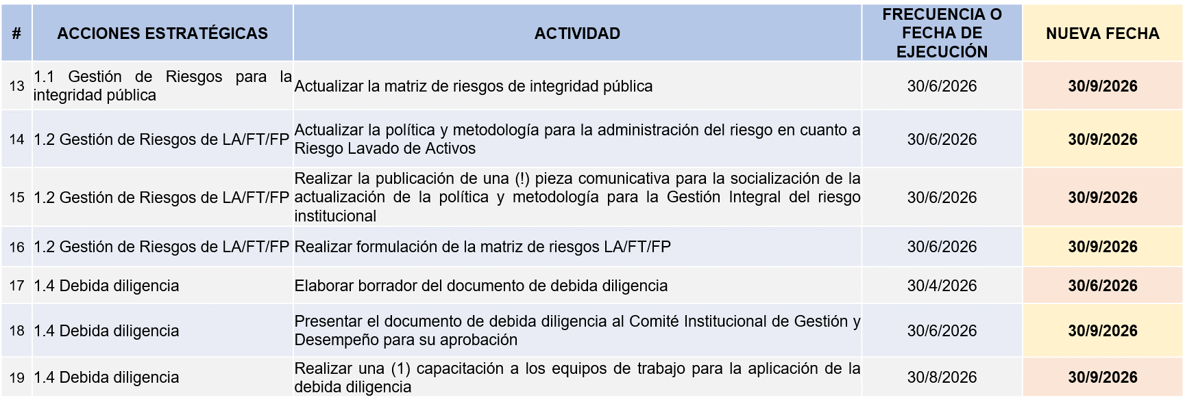 Se cambia la fecha de ejecución de las siguientes actividades: * Subcomponente Administración de Riesgo: * Subcomponente Cultura de la Legalidad y Estado Abierto: | Monica Vargas / Contratista OAPS Angela Bibiana Diaz / Contratista Grupo de TH | Comité Institucional de Gestión y Desempeño, sesión 2, del 13 de mayo de 2026.

